상품제안서
프리미엄 레디백 송월타올 키트 풀패키지 1 | 상품코드: S38676

 |  |  |  |  |  |  | 02-713-8555 | www.synergygift.co.kr
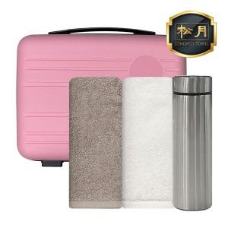

【상세/제작정보】 | <p><span style="font-size: 18.6667px;">* 기본 레디백 에폭시 컬러인쇄 포함</span>​</p>

【인쇄/포장옵션】 | 실크, 레이저, 자수 / 포장불가능

【공급단가】 | 수량 | 50~ | 100~ | 500~ | 1,000~ | 2,000~
*VAT별도 | 단가 | 26,350원 | 25,940원 | 25,330원 | 24,320원 | 23,310원

【상품 URL】 | https://www.synergygift.co.kr:443/src/goods_detail.php?gdno=38676

